Géométrie
Dimensions principales de la turbine modèle pour une roue de f 1000

 | Description | Modèle |  | Prototype
 | Rotation | anti-horaire
A | Diamètre roue | 1000 | mm | 1000
B | Hauteur du distributeur | 286 | mm | 286
C | Distance bas aube - axe du distrituteur | 410 | mm | 410
D | Distance axe du distrituteur - fond de l'aspirateur | 2723 | mm | 2723
E | Distance axe roue - sortie aspirateur | 4467 | mm | 4467
F | Largeur aspirateur | 3223 | mm | 3223
G | Distance axe roue - bâche rive droite * | 1801 | mm | 1801
H | Distance axe roue - bâche rive gauche | 1324 | mm | 1324
I | Distance axe roue - entrée bâche | 1361 | mm | 1361
J | Hauteur sortie aspirateur pour calcul Ec | 733 | mm | 733
 | Surface des passages hydrauliques | 19.89 | m² | 19.89

 | *Attention au sens de rotation de la roue pour les définitions rive gauche, rive droite.

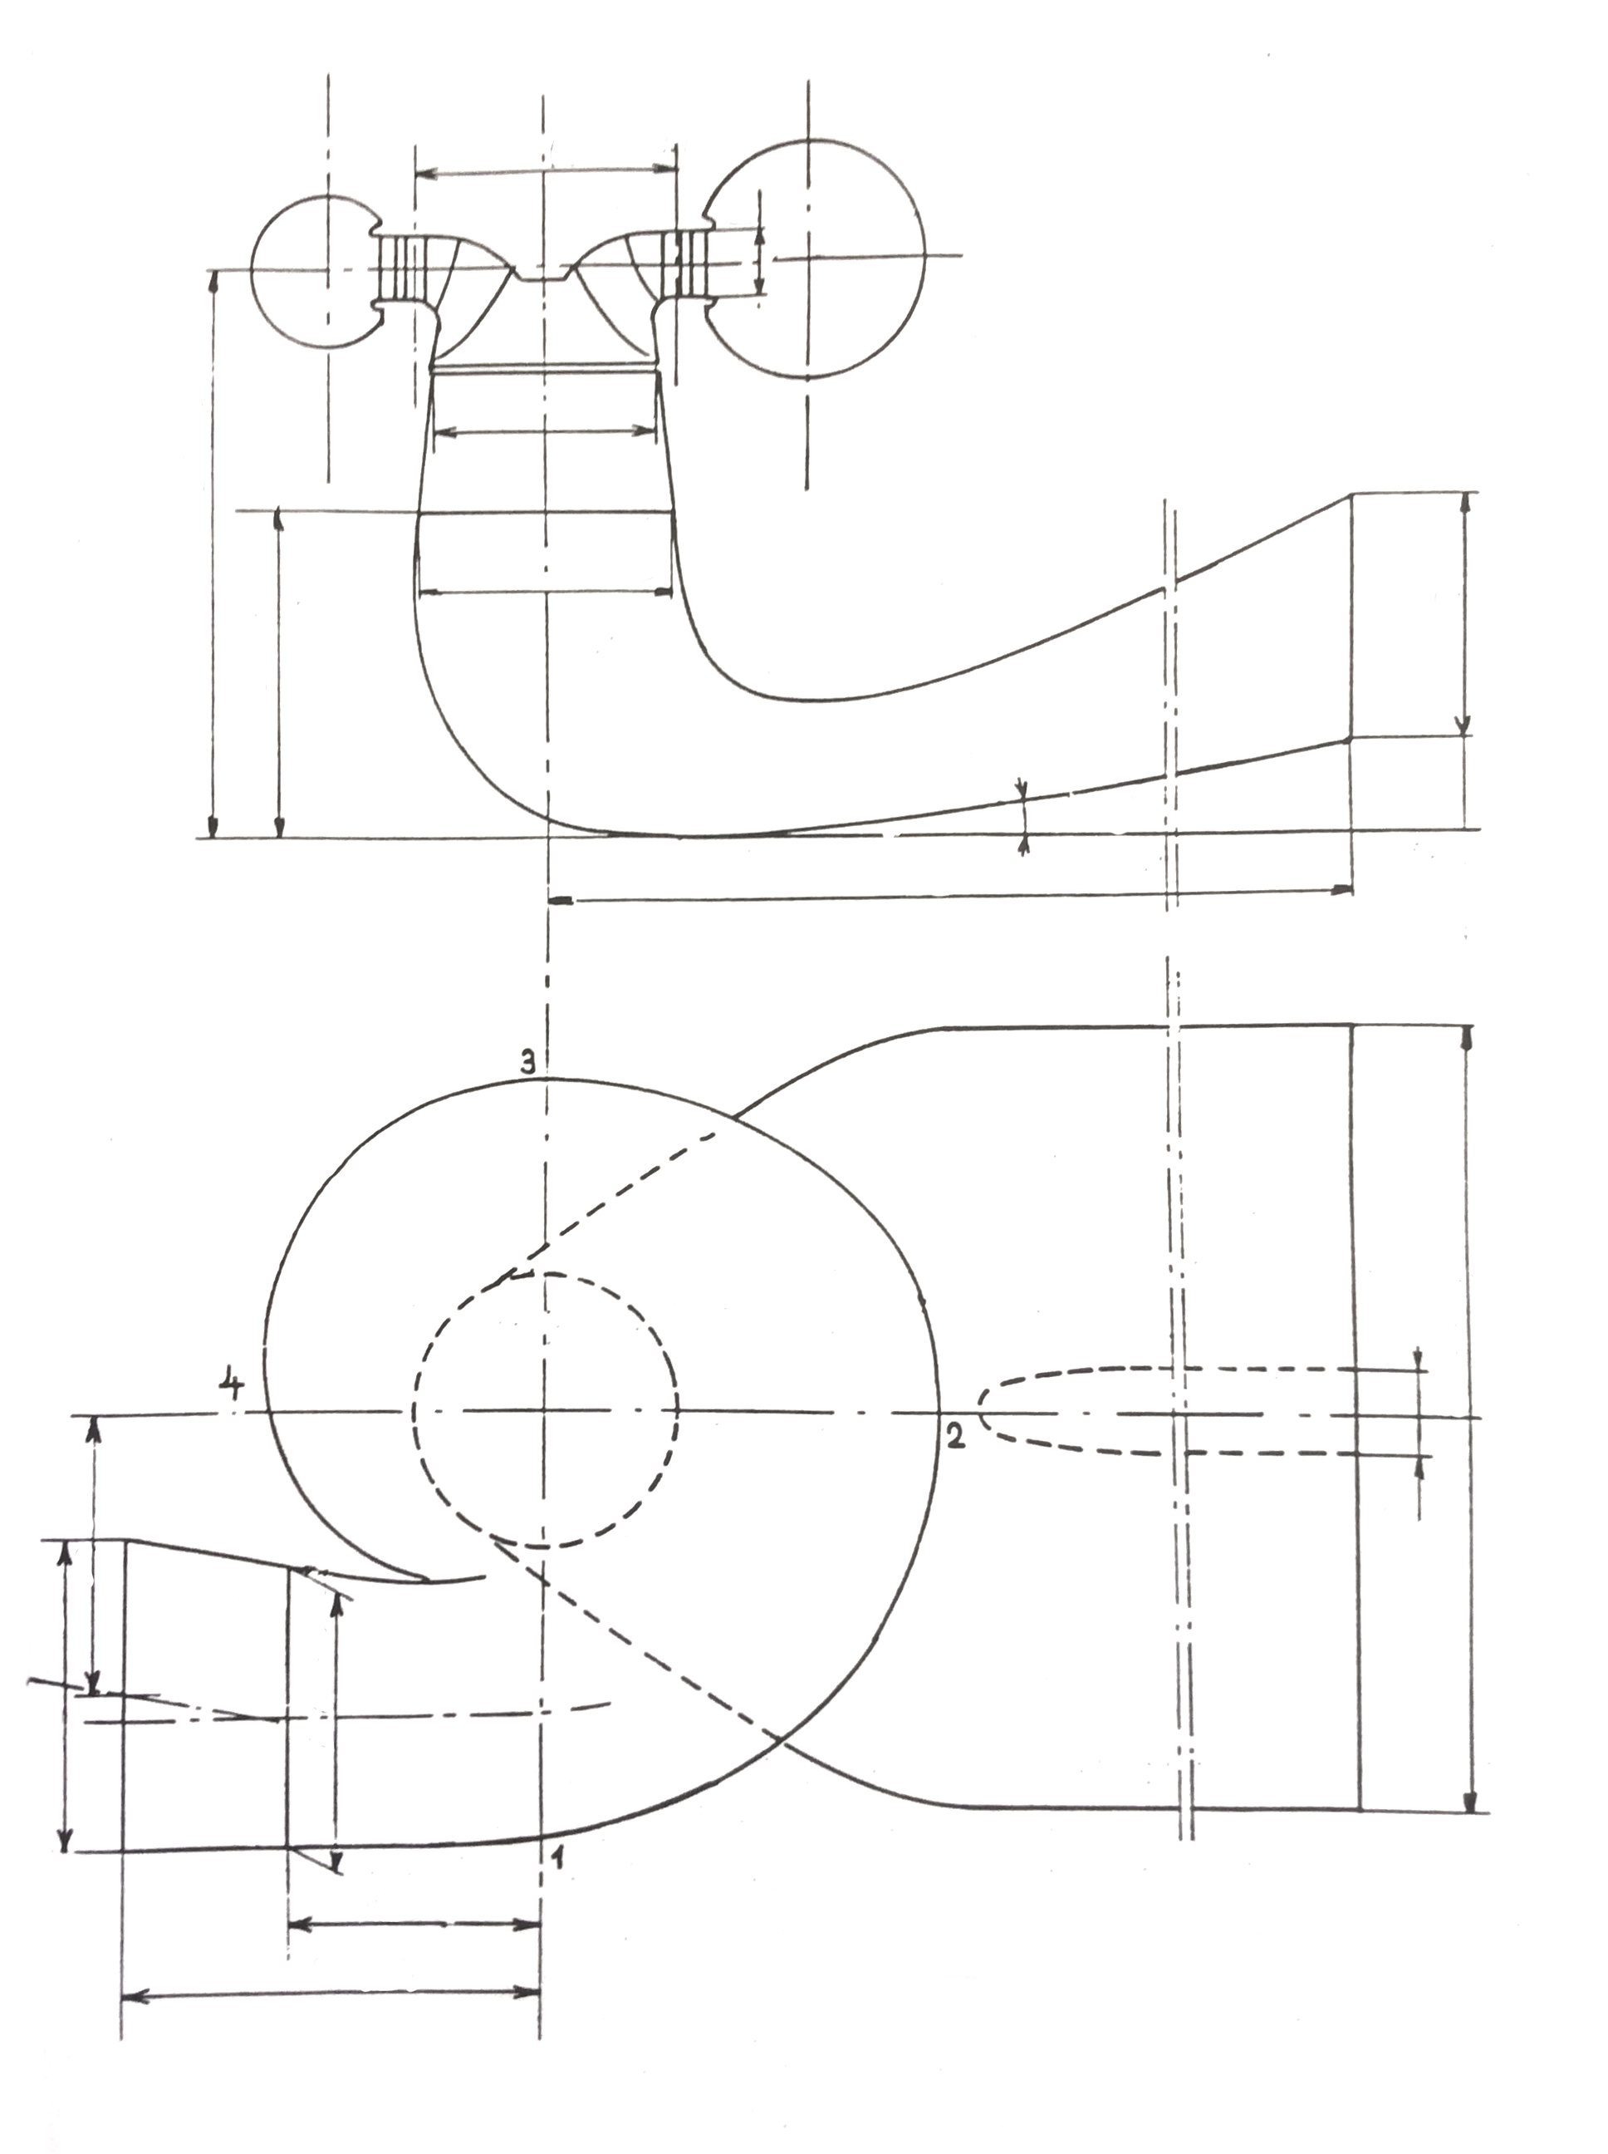

B

C

A

D

J

E

H

F

G

I

Colline
Coef1
Coef3
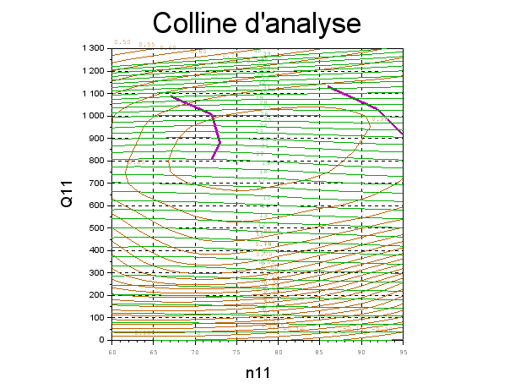
Résultats présentés à Reref=7,0e+06
n11 | g | Q11 | h
65 | 2 | 5.69E+01 | -1.27 %
65 | 11.5 | 4.80E+02 | 76.94 %
65 | 20 | 8.08E+02 | 88.37 %
65 | 30.6 | 1.07E+03 | 80.99 %
75 | 3 | 8.08E+01 | 2.74 %
75 | 11.5 | 4.70E+02 | 81.93 %
75 | 20 | 8.02E+02 | 93.19 %
75 | 30.6 | 1.08E+03 | 85.98 %
85 | 3 | 7.19E+01 | -6.59 %
85 | 11.5 | 4.55E+02 | 74.94 %
85 | 20 | 7.84E+02 | 90.94 %
85 | 30.6 | 1.09E+03 | 87.96 %
Recherche du maximum |  | #VALUE! | #VALUE!
77 | 16 | 6.46E+02 | 89.32 %
77 | 16.4 | 6.62E+02 | 89.77 %
77 | 16.8 | 6.77E+02 | 90.22 %
77 | 17.2 | 6.93E+02 | 90.64 %
77 | 17.6 | 7.08E+02 | 91.05 %
77 | 18 | 7.23E+02 | 91.46 %
77 | 18.4 | 7.38E+02 | 91.77 %
77 | 18.8 | 7.54E+02 | 92.09 %
77 | 19.2 | 7.69E+02 | 92.42 %
78 | 16 | 6.45E+02 | 89.12 %
78 | 16.4 | 6.60E+02 | 89.57 %
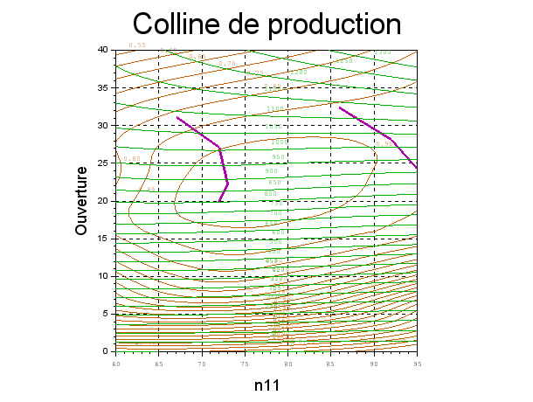
78 | 16.8 | 6.76E+02 | 90.02 %
78 | 17.2 | 6.92E+02 | 90.44 %
78 | 17.6 | 7.07E+02 | 90.84 %
78 | 18 | 7.23E+02 | 91.23 %
78 | 18.4 | 7.38E+02 | 91.59 %
78 | 18.8 | 7.53E+02 | 91.94 %
78 | 19.2 | 7.68E+02 | 92.28 %
76 | 15.6 | 6.32E+02 | 88.86 %
76 | 16 | 6.48E+02 | 89.44 %
76 | 16.4 | 6.63E+02 | 89.89 %
76 | 16.8 | 6.79E+02 | 90.35 %
76 | 17.2 | 6.94E+02 | 90.78 %
76 | 17.6 | 7.09E+02 | 91.18 %
76 | 18 | 7.24E+02 | 91.58 %
76 | 18.4 | 7.39E+02 | 91.88 %
76 | 18.8 | 7.55E+02 | 92.18 %
76 | 19.2 | 7.70E+02 | 92.50 %
76 | 21.8 | 8.63E+02 | 93.65 %
76 | 22 | 8.70E+02 | 93.66 %
 |  | 1.22E+01 | -17.55 %
Courbe limite de cavitation d'entrée extrados
72 | 18 | 7.29E+02 | 91.37 %
73 | 20 | 8.05E+02 | 92.96 %
72 | 24 | 9.31E+02 | 91.52 %
67 | 28 | 1.02E+03 | 84.95 %
Courbe limite de cavitation d'entrée intrados
86 | 30.6 | 1.09E+03 | 87.94 %
92 | 26 | 9.70E+02 | 90.71 %
95 | 22.5 | 8.56E+02 | 86.74 %
102 | 18 | 6.87E+02 | 78.72 %
P11 = ρ g Q11 η
 |  | 1.22E+01 | -17.55 %
 |  | 1.22E+01 | -17.55 %
Prise de charge |  |  |  | P11 en kW | Rendement modèle
76 | 10 | 3.98E+02 | 77.06 % | 3.01E+00 | 77.06 %
76 | 11 | 4.46E+02 | 80.29 % | 3.51E+00 | 80.29 %
76 | 12 | 4.90E+02 | 82.86 % | 3.98E+00 | 82.86 %
76 | 13 | 5.31E+02 | 84.82 % | 4.42E+00 | 84.82 %
Prise de charge sur modèle et saturation en puissance
76 | 14 | 5.69E+02 | 86.40 % | 4.83E+00 | 86.40 %
76 | 15 | 6.09E+02 | 87.98 % | 5.25E+00 | 87.98 %
76 | 16 | 6.48E+02 | 89.44 % | 5.69E+00 | 89.44 %
76 | 17 | 6.86E+02 | 90.58 % | 6.10E+00 | 90.58 %
76 | 18 | 7.24E+02 | 91.58 % | 6.50E+00 | 91.58 %
76 | 19 | 7.62E+02 | 92.34 % | 6.91E+00 | 92.34 %
76 | 20 | 8.01E+02 | 93.17 % | 7.32E+00 | 93.17 %
76 | 21 | 8.37E+02 | 93.63 % | 7.68E+00 | 93.63 %
76 | 22 | 8.70E+02 | 93.66 % | 8.00E+00 | 93.66 %
76 | 23 | 9.01E+02 | 93.34 % | 8.25E+00 | 93.34 %
76 | 24 | 9.28E+02 | 92.57 % | 8.43E+00 | 92.57 %
76 | 25 | 9.53E+02 | 91.71 % | 8.57E+00 | 91.71 %
76 | 26 | 9.79E+02 | 91.03 % | 8.74E+00 | 91.03 %
76 | 27 | 1.00E+03 | 90.28 % | 8.89E+00 | 90.28 %
76 | 28 | 1.03E+03 | 89.43 % | 9.01E+00 | 89.43 %
76 | 29 | 1.05E+03 | 88.40 % | 9.11E+00 | 88.40 %
76 | 30 | 1.07E+03 | 87.18 % | 9.18E+00 | 87.18 %
76 | 31 | 1.09E+03 | 85.78 % | 9.21E+00 | 85.78 %
76 | 32 | 1.11E+03 | 84.19 % | 9.20E+00 | 84.19 %
76 | 33 | 1.13E+03 | 82.39 % | 9.16E+00 | 82.39 %
76 | 34 | 1.15E+03 | 80.37 % | 9.08E+00 | 80.37 %
76 | 35 | 1.17E+03 | 78.10 % | 8.96E+00 | 78.10 %
76 | 36 | 1.19E+03 | 75.53 % | 8.80E+00 | 75.53 %
76 | 37 | 1.20E+03 | 72.61 % | 8.58E+00 | 72.61 %
76 | 38 | 1.22E+03 | 69.31 % | 8.30E+00 | 69.31 %
76 | 39 | 1.24E+03 | 66.00 % | 8.01E+00 | 66.00 %
76 | 40 | 1.25E+03 | 62.70 % | 7.71E+00 | 62.70 %
76 | 41 | 1.27E+03 | 59.39 % | 7.39E+00 | 59.39 %
76 | 42 | 1.29E+03 | 56.09 % | 7.07E+00 | 56.09 %
76 | 43 | 1.30E+03 | 52.78 % | 6.74E+00 | 52.78 %
76 | 44 | 1.32E+03 | 49.48 % | 6.40E+00 | 49.48 %
76 | 45 | 1.33E+03 | 46.17 % | 6.04E+00 | 46.17 %
76 | 46 | 1.35E+03 | 42.87 % | 5.68E+00 | 42.87 %

Cavitation
Dérive de sigma
Sigma défini au bas des aubes

n11 | Q11 | s | h | Commentaires
tpm | l/s | - | -
77 | 924 | 0.500 | 93.97 %
77 | 924 | 0.300 | 93.98 %
77 | 924 | 0.175 | 94.10 % | Apparition des bulles
77 | 924 | 0.071 | 94.00 % | Cassure
77 | 924 | 0.036 | 90.50 %
Chart Title

